Practices
JSP | Invalid standard action | sử dụng lại template jsp của eclipse, restart server.
tera | transaction token | trang nhập liệu cho xử lý BL phải dùng ts:form (tự động tạo token)
 |  | trong khai báo bean logic action, khi set property "tokenCheck" = "true", tokencheck được thực hiện trước hàm excute()
file naming |  | đặt tên file java cho các activity theo convention như sau: - trang đầu tiên có 2 screen: sc1 và sc2 - trong sc1 dẫn đến 2 screen khác thì đặt tên 2 screen khác là sc11 và sc12 Mục đích: eclipse tự động sắp xếp các file theo name nên các file screen đc sắp xếp theo kiểu cây => dễ tra cứu.
debug |  | - Xác định hàm bị lỗi - So sánh input vào hàm và output hàm trả ra.
refactor
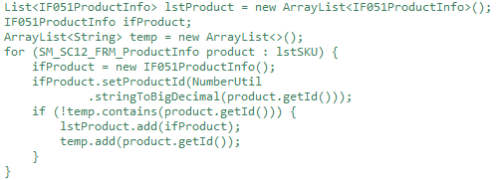
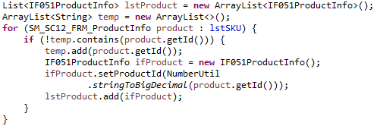

memory |  | Cẩn thận khi load data từ memory vào ram để không bị tràn bộ nhớ: Ví dụ: query data từ database xong rồi tạo object tương ứng -> có nguy cơ tràn bộ nhớ nếu lượng object là quá lớn

Servlet API
Servlet version : 3.1 |  |  | Date: 14 04 2016
Servlet API/Servlet technology là gì ?
 | Gồm 2 công nghệ: Servlet và Servlet container.
 | Sevlet và servlet container kết hợp với nhau tạo thành một web application server.
 | Servlet sẽ được implement bởi web developer và Servlet container sẽ được implement bởi Servlet container vendor.
 | Dùng Servlet technology để tạo một ứng dụng web có các điểm thuận lợi :
 |  | 1.Tận dụng được tính cross-platform của ngôn ngữ Java.
 |  | 2.Tốn ít tài nguyên hệ thống (RAM, CPU) hơn so với CGI truyền thống (?).
 |  |  | Dùng Thread thay vì process, chỉ dùng 1 instance duy nhất.
 |  | 3.An toàn hơn (?)
 |  |  | Theo cơ chế của Java, mỗi ứng dụng Java được chạy trong 1 sandbox.
 |  | 4.Công nghệ đã được hoàn thiện, ổn định, cộng đồng support đông đảo.
Servlet là gì ?
 | Là 1 class Java mô phỏng hoạt động của 1 server trong mô hình Client-Server.
 | Servlet tiếp nhận 1 ServletRequest, xử lý sau đó trả về 1 ServletResponse hoặc throw ServletException/IOException nếu có lỗi.
 | Theo lý thuyết thì Servlet có thể hoạt động trên nhiều giao thức C-S khác nhau như http, ftp, etc nhưng hiện tại HTTP (HttpServlet) đang được hỗ trợ và sử dụng nhiều nhất.
 | Servlet có 3 method chính cần được implement là init(), service() và destroy(). Ngoài ra có thêm getServletConfig() và getServletInfo().
 | Servlet được quản lý bởi Servlet container. Servlet container sẽ:
 |  |  |  | - Khởi tạo Servlet (init)
 |  |  |  | - Tạo 1 thread mới và phục vụ (service) mỗi khi có request tương ứng với URL pattern của servlet.
 |  |  |  | - Hủy một servlet khi kết thúc (tắt web server, reload servlet, remove servlet, etc).
Servlet trong web development.
 | [Servlet container] lúc này được gọi là web container.
 | Có 2 cách để khai báo servlet trong container: annotation và deployment descriptor (web.xml)
 | Bình thường, web server không bị phân tán, mặc định web container chỉ tạo 1 instance cho mỗi servlet và phục vụ các request bằng cách gọi service() trên nhiều thread khác nhau.
 | Khi servlet được khai báo implement interface SingleThreadModel, thì sẽ có nhiều instance của servlet được tạo ra khi có nhiều request đến cùng lúc.
JVM
Web container (tomcat)
Web app
web.xml
Servlet1
GET http://abc.xyz
service()
HTTP response
4. Request sẽ được gửi đến các Servlet tương ứng với URL pattern của servlet đó.
new thread
 | *CHÚ Ý: việc implement SingleThreadModel đôi khi không giải quyết vấn đề xử lý song song (trường hợp có static class member, session, etc).
Quy trình load 1 servlet.

JVM
Web container (tomcat)
1. Start web container.
JVM
Web container (tomcat)
Web app
web.xml
2. Load Web app vào container
JVM
Web container (tomcat)
Web app
web.xml
Servlet1
Servlet1
3. Load các servlet được khai báo trong web app.
Lúc này, container có thể khởi tạo cho servlet (init) hoặc đợi đến khi có request đầu tiên (khai báo tag <load-on-startup> trong <serlet>).

Servlet Context
 | Thực ra là 1 thư mục để chứa tất cả tài nguyên của web app.
 | Có một context ROOT của tất cả web app. Khi deploy, deploy tất cả tài nguyên của web app vào thư mục ROOT này.

Multit-threading issues
 | Web container sẽ tạo 1 thread gọi hàm service() để phục vụ 1 request (1 instance của Servlet).
 | Khi Servlet implement [SingleThreadModel] thì sẽ tạo nhiều instance của Servlet để phục vụ song song.
 | Bởi vì hàm service(Request, Response) được xử lý xong song, nên những hàm con và đối tượng được gọi bởi service() không được gán synchronized modifier để bảo đảm performance cho toàn hệ thống.
Asynchonous processing
 | Đôi khi, việc phục vụ một request có thể kéo dài không phải vì xử lý phức tạp mà bởi vì phải chờ phản hồi từ một module khác (gọi web service khác, connect đến remote database, remote call, etc).
 | Khi đó, có những vấn đề sau xảy ra:
 |  | - Tồn tại hàng trăm thread trong web container bị đứng lại vì chờ resource.
 |  | - Vì thread pool có hạn nên những request đến sau bị từ chối.
 |  | - Từ chối request của user là bad experience.
 | => Asynchronous servlet
 | HOW TO:
 |  | Khai báo async support cho servlet (trong web.xml hoặc annotation). Chú ý nếu khai báo trong web.xml, phải sử dụng scheema version 3.0 trở lên.
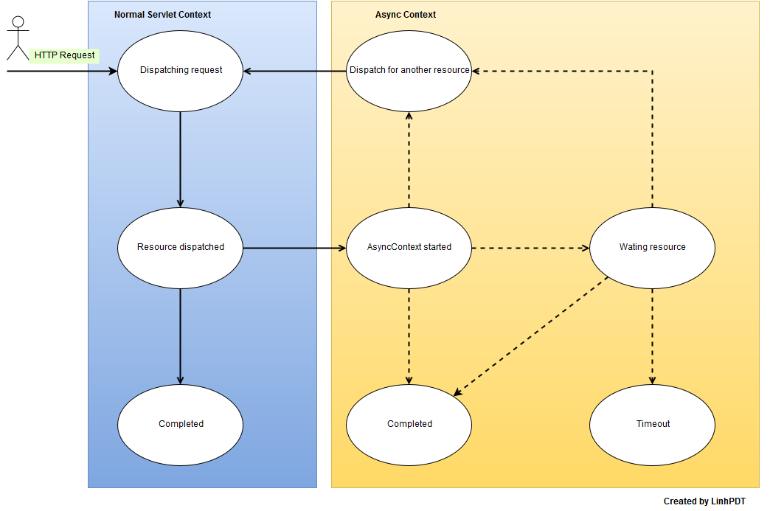
 |  | Gọi request.startAsync() để lấy AsyncContext trong service() của servlet.
 |  | Khi có được AsyncContext, ta có thể tạo 1 thread khác để get resource hoặc chờ event.
 |  | Sau khi kết thúc async task, cần phải gọi complete() hoặc dispatch() của object AsyncContext.
 |  | Có thể add listenner để quản lý life cycle của AsyncContext.
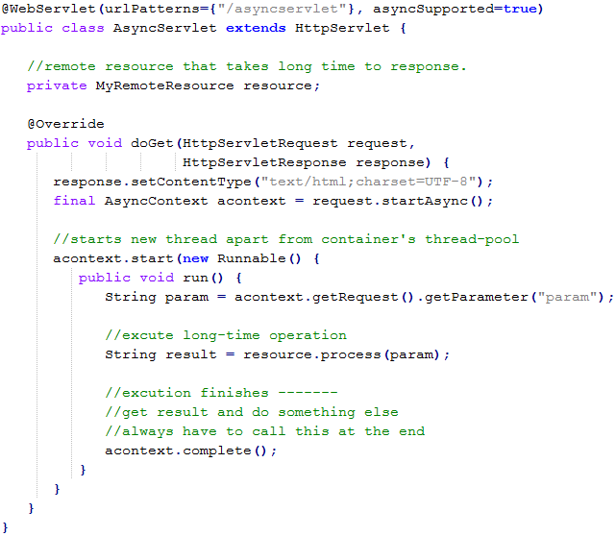
 | Example

 | Note
 |  | Nên sử dụng kết hợp Asynchronous servlet với AJAX ở front end để có trải nghiệm người dùng tốt.
 |  | Thay vì call AsyncContext.complete() có thể call AsyncContext.dispatch() để gửi cho 1 servlet khác xử lý tiếp.
 |  | Từ 1 servlet có support async có thể dispatch đến 1 servlet khác ko support async nhưng điều ngược lại không thể thực hiện được.
 |  | Filter cũng có async support.
 |  | Filter sẽ chỉ được áp dụng đối với request khi truyền vào hàm service(), response trả ra từ async Task sẽ không được filter.
 |  | =>Phải wrap response trước khi truyền vào startAsync(Resquest,Response). HOW ?? Dùng class ServletResponseWrapper hoặc các class thừa kế nó.
 |  | Nếu response được wrap, nên gọi flush() trước khi ghi ra output để tránh bị mất content trước khi startAsync(void).
Dispatcher
 | Definition: dispatches resources in container's context.
 | Có 4 loại dispatcher: REQUEST, FORWARD, INCLUDE, ERROR
Life cycle
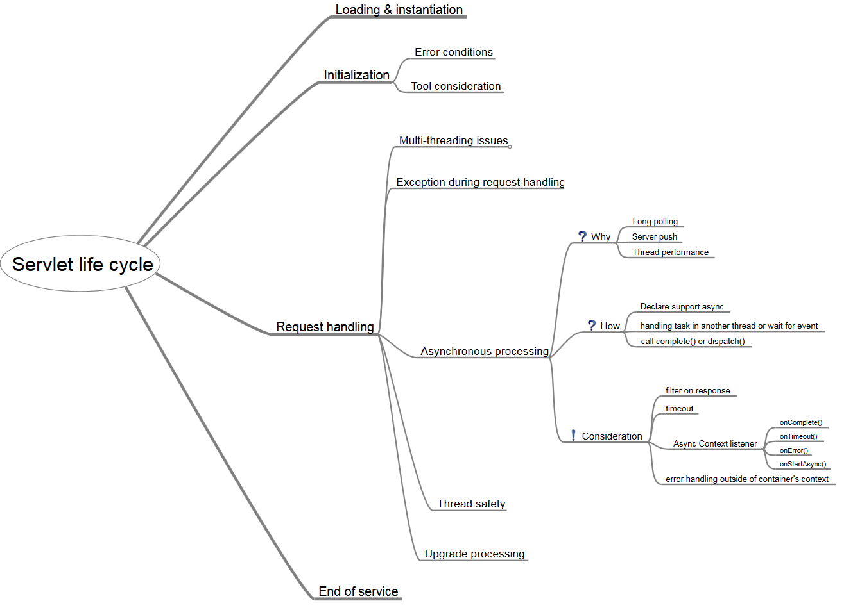

Security
 | TBD

JSP
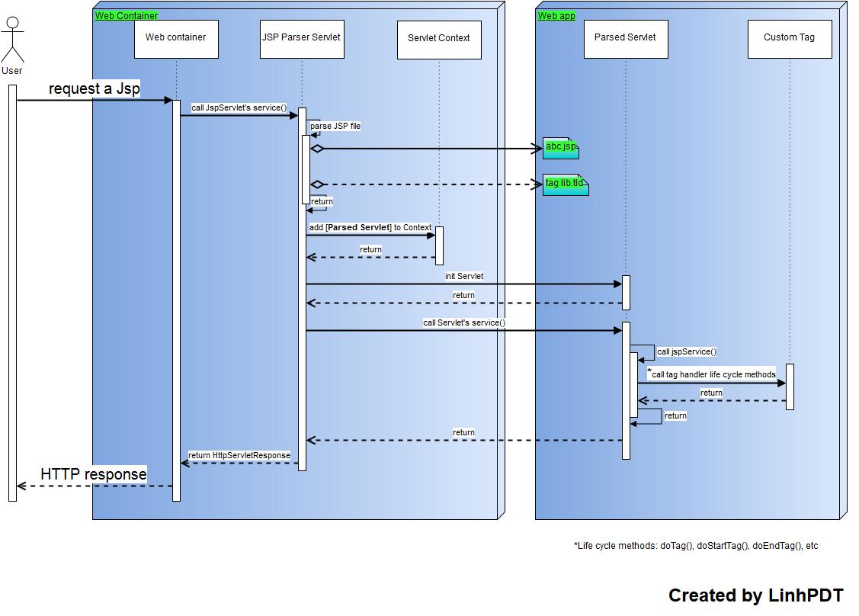
How to implement a Custom tag:
 | 1.Choose what kind of tag to use: Tag, SimpleTag or BodyTag
 | 2.Implement Tag interface methods và return constant hợp lý: SKIP_BODY, EVAL_BODY_INCLUDE, SKIP_PAGE, EVAL_PAGE
 | 3.Khai báo custom tag trong file TLD.
 | 4.Include trong file JSP và sử dụng.
Jsp technology

